SOP FORMU
 |  | EB3SOP3_430004 CERUTTİ VİSKOZİTE EKRANI ADRESLEME SOP |  |  | İLK YAYIM TARİHİ : 16.07.2025
 |  |  |  |  | REV. TARİHİ : -
 |  |  |  |  | DOK. NO : EB3SOP3
 |  | BAKIM VE TEKNİK OPERASYONLAR |  | SOP | REV.: 0 SAY : 1/1
KAPSAM : Cerutti viskozite adresleme SOP içerir.
DİKKAT! SOP Formunda belirtilen adımların veya ekipmanların dışında çalışma yapmayınız. Farklı bir uygulama ile karşılaştığınızda kesinlikle müdahale etmeyiniz ve mutlaka ilk amirinize bilgi veriniz.
NO | İŞ ADIMI (Prosesin başından sonuna adım adım süreçler anlatılır. Siyah renk ile net ifadeler yazılır.) |  | DİKKAT EDİLECEK HUSUSLAR (Proses adımlarının her birinde Kalite, İş Güvenliği ve Çevre için dikkat edilmesi gereken çok önemli noktalara değinilir. Kaliteye veya Fireye etki edecek konular kırmızı renk, İSGÇ konular mavi renk ile yazılır.) | KULLANILAN EKİPMAN | FOTOĞRAFLAR
1 | Güç tuşuna basınız ve ekranın açılmasını bekleyiniz. |  |  |  | 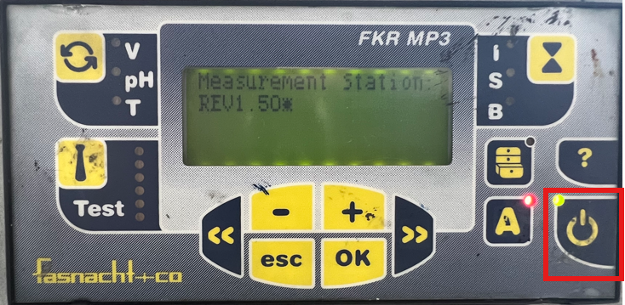
2 | Ekran açıldıktan sonra 2 kere esc tuşuna basınız. |  |  |  | 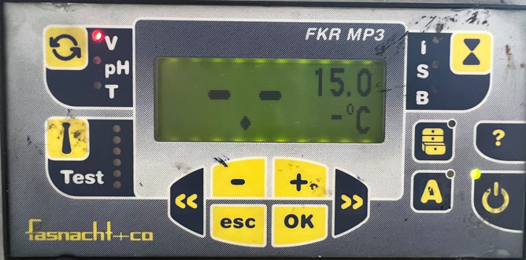
3 | 2 kere esc tuşuna bastıktan sonra 'Main Menu ekranı açılacak burdan conf menüsüne geliniz ve ok tuşuna basınız. |  |  |  | 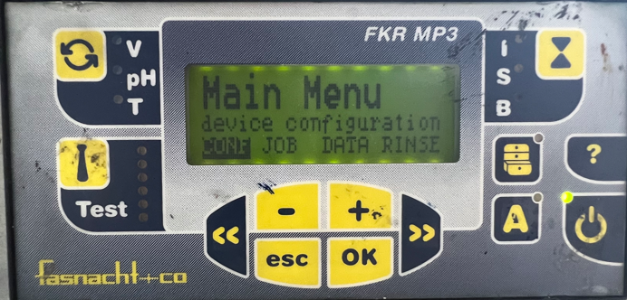
4 | Açılan settings ekranında I harfine (commuunication setup) geliniz ve ok basınız. |  |  |  | 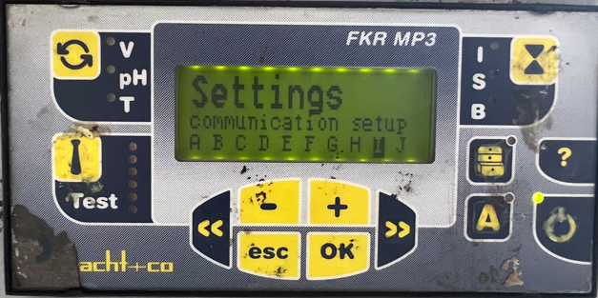
5 | Açılan Adress menüsünde addr kısmına gelip ok basınız ve + - tuşlarıyla istediğiniz adresi giriniz ardından ok tuşuna basınız. (Ünite numarasını adres numarası olarak giriniz. ) |  |  |  | 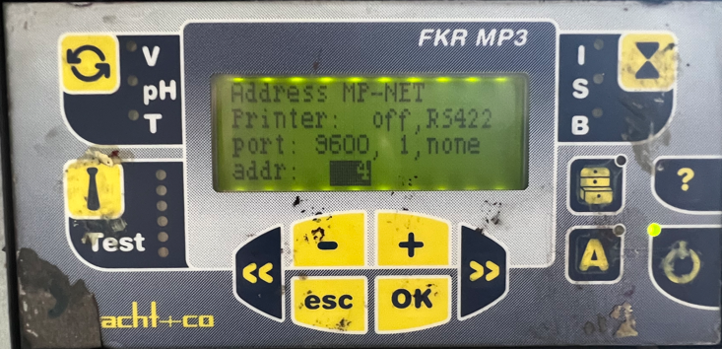
6 | Adresleme tamamlandıktan sonra ekranı kapatıp yeniden açarak girilen adresin doğru kaydedildiğini kontrol edin. |  | Adres kontrolü yapılmadan işlemin tamamlandığı varsayılmamalıdır.
GEREKLİ EL ALETLERİ |  |  | GEREKLİ YARDIMCI EKİPMANLAR |  | GEREKLİ KİŞİSEL KORUYUCU DONANIMLAR
(EK SAYFALARDAKİ BÖLÜME AİT NUMARALAR YAZILMALIDIR) |  |  | (EK SAYFALARDAKİ BÖLÜME AİT NUMARALAR YAZILMALIDIR) |  | (EK SAYFALARDAKİ BÖLÜME AİT NUMARALAR YAZILMALIDIR)
HAZIRLAYAN |  |  | KONTROL EDEN |  | ONAYLAYAN
Mehmet Akif UZUN (BÖLÜM MÜHENDİSİ / ŞEFİ) |  |  | (İSGÇ) | (KALİTE GÜVENCE) | (BÖLÜM MÜDÜRÜ) / (KG VE LABORATUVARLAR MÜDÜRÜ)

